クレジット審査許可後
画面設計 |  |  |  | 論理名称 | ユーザーメイン画面 | システムID | mastercard | 作成日 | 2016-09-01
 |  |  |  | 物理名称 | user_main.jsp | システム名称 | クレジットカード運営サイト | 作成者 | 鈴木秋佳里
 |  |  |  | 備考

レイアウト

 |  |  | (クレジット発行後）

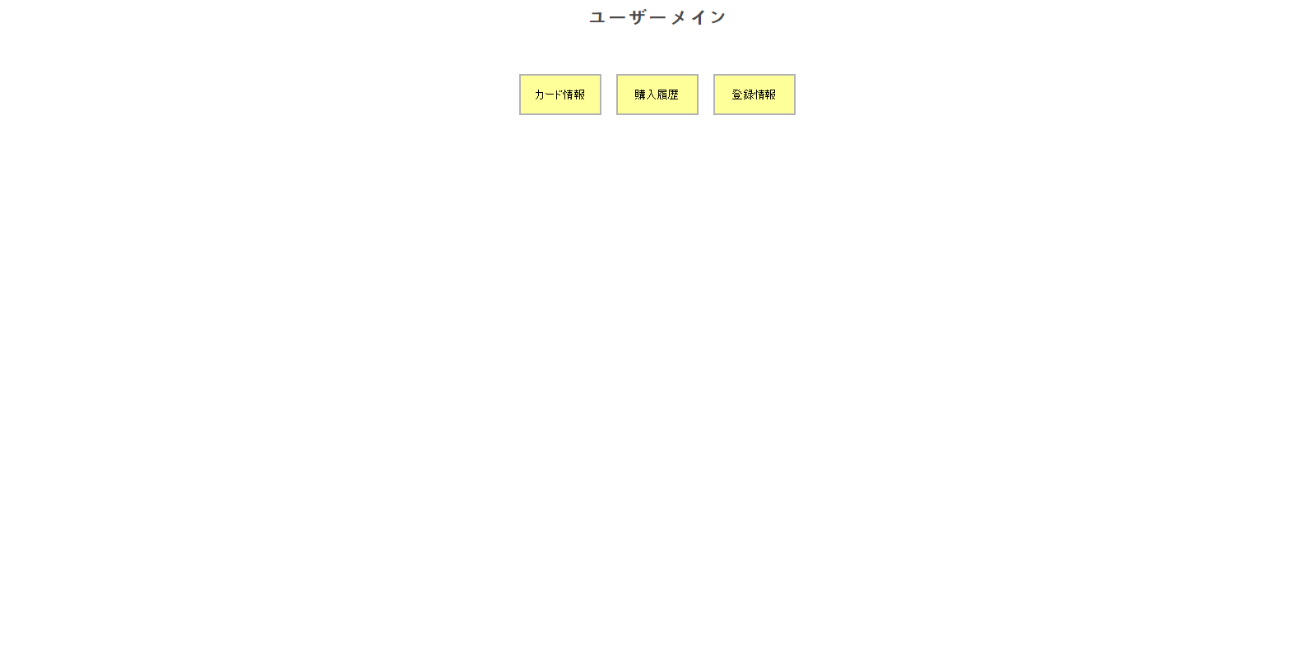

 | 【機能・役割】

 | ＜役割＞
 | （「クレジット発行前」の場合）
 | クレジットカード申請中の文字を表示する

 | （「クレジット発行不承認の場合）
 |  | クレジットカード発行不承認の文字を表示する

 | （「クレジット発行後」の場合）
 | カード情報へ遷移するボタンを提供する
 | 購入支払い履歴へ遷移するボタンを提供する
 | 登録変更へ遷移するボタンを提供する
 | ユーザーTOPへ遷移するボタンを提供する

 | ＜機能＞
 | （「クレジット発行前」の場合）
 | 「－－－ご登録ありがとうございます～申請中です。－－－」（画面イメージ参照）を表示する

 | （「クレジット発行不承認の場合）
 |  | 「審査の結果～申し訳ございません」（画像イメージ参照）を表示する

 | （「クレジット発行後」の場合）
 | 「カード情報」ボタンを押下する・・・カード情報画面へ遷移する
 | 「購入と支払い履歴」ボタンを押下する・・・購入と支払い履歴画面へ遷移する
 | 「登録変更」ボタンを押下する・・・登録変更画面へ遷移する

 |  | 【遷移元・遷移先】

 |  | 遷移元・・・ | ユーザーTOP画面

 |  | 遷移先・・・ | カード情報画面、購入支払い履歴画面、登録変更画面
 |  |  | ユーザーヘッダー、お問い合わせフッター

クレジット発行前

画面設計 |  | 論理名称 | ユーザーメイン画面 | システムID | mastercard | 作成日 | 2016-09-01
 |  | 物理名称 | user_main.jsp | システム名称 | クレジットカード運営サイト | 作成者 | 鈴木秋佳里
 |  | 備考

レイアウト

 | (クレジット発行前）

クレジット審査落ち後

画面設計 |  | 論理名称 | ユーザーメイン画面 | システムID | mastercard | 作成日 | 2016-09-01
 |  | 物理名称 | user_main.jsp | システム名称 | クレジットカード運営サイト | 作成者 | 鈴木秋佳里
 |  | 備考

レイアウト

 | (クレジット発行後）

